Bug
TC ID | TC Description | Steps | Expected Behavior | Status | Error Description | Image Output | Image Error Description
TC1.29 | Không cho xóa khi trạm có giao dịch đang hoạt động | 1. Chọn trạm có giao dịch 2. Nhấn “Delete” 3. Nhấn “Confirm” | Hệ thống hiển thị thông báo lỗi "Cannot delete a station with an ongoing charging session." và không cho xóa | Fail | Chưa hiện lỗi cụ thể
TC1.36 | Không cho ngưng hoạt động khi đang có phiên sạc | 1. Chọn trạm đang có phiên sạc 2. Nhấn “Inactive” 3. Nhấn “Confirm” | Hệ thống không cho phép và hiển thị lỗi "Cannot deactivate a station with an ongoing charging session." | Fail | Vẫn ngưng hoạt động trạm đang có phiên sạc
TC2.06 | Nhấn nút Lưu nhiều lần | 1. Nhập dữ liệu hợp lệ 2. Nhấn "Save" nhiều lần | Chỉ tạo 1 bản ghi duy nhất | Fail | Tạo số bản ghi bằng số lần nhấn Lưu
TC2.18 | Không cho lưu khi dữ liệu không hợp lệ | 1. Chọn nút "Edit" 2. Nhập dữ liệu sai định dạng 3. Nhấn "Update" | Hiển thị lỗi dữ liệu không hợp lệ | Fail | Vẫn cho lưu dữ liệu không hợp lệ
TC5.06 | Badge chuông tăng khi có alert unresolved mới | 1. Ghi nhận badge ban đầu 2. Tạo 1 alert mới qua API 3. Refresh hoặc reload FE | Badge chuông tăng đúng thêm 1 unresolved alert | Fail | Badge chuông không tăng lên | 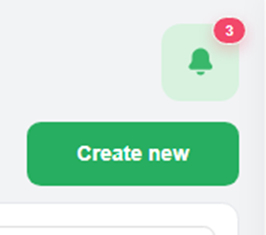
TC5.07 | Badge chuông không hiển thị khi không có unresolved alert | 1. Đảm bảo tất cả alert đã resolved 2. Reload màn hình FE | Biểu tượng chuông hiển thị 0 đúng theo thiết kế | Fail | Đã refresh trang nhưng vẫn còn hiển thị số lỗi trên mặc dù đã bấm vào xem
TC5.31 | Reload xem còn cập nhập trạng thái Resolved không | 1. Resolve 1 alert 2. Reload lại trang | Alert hiển thị đúng trạng thái Resolved trong bảng ( Ví du: đổi connector check thành resolved không được ) | Fail | Alert vẫn hiển thị trạng thái Unresolved trong bảng | 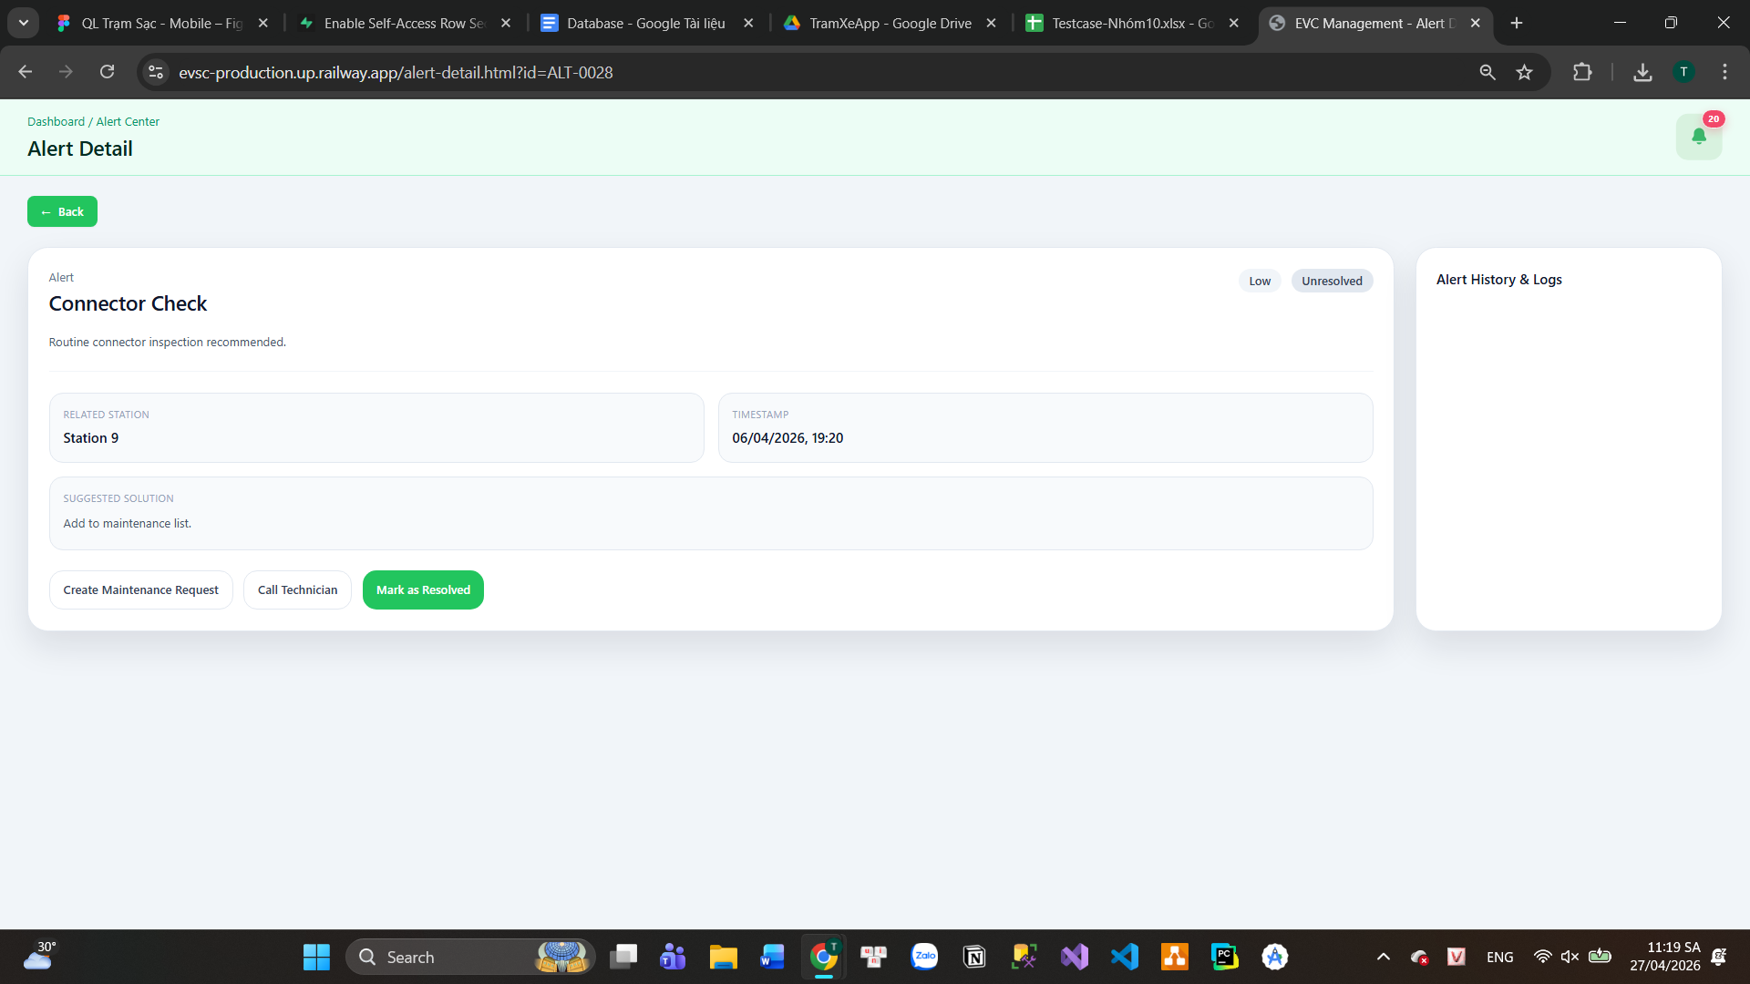
TC5.32 | Alert resolved không còn xuất hiện khi filter Unresolved | 1. Resolve 1 alert 2. Filter status = Unresolved | Alert đã resolved không còn hiển thị ( Ví dụ: Connector check không được đổi qua resolved nên khi sort vẫn hiển thị ) | Fail | Alert vẫn hiển thị vì trạng thái Unresolved không được cập nhập | 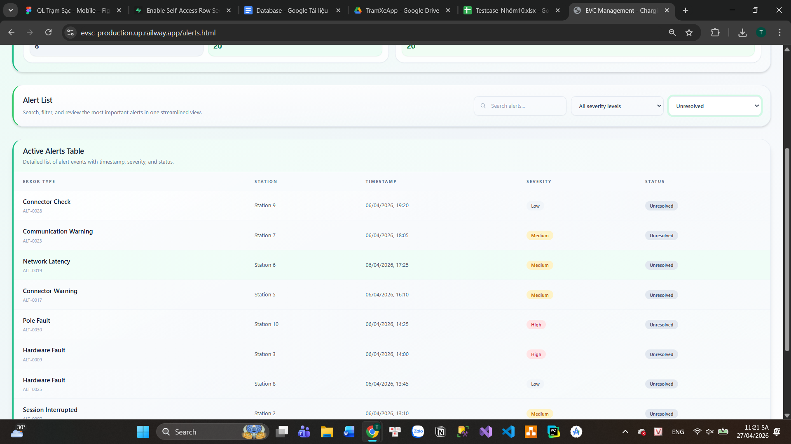
TC5.33 | Alert vẫn xuất hiện khi filter Resolved | 1. Resolve 1 alert 2. Filter status = Resolved | Alert đã xử lý vẫn hiển thị đúng trong danh sách ( Ví dụ: connector check không được đổi qua resolved nên sort không hiển thị | Fail | Alert không hiển thị vì chưa được cập nhập sang trạng thái Resolved

